標準文件
畫面風格和範例圖
場景和畫風 - 目前佩君正在進行… 史萊姆設計 - 目前曉芸正在進行…

心智圖
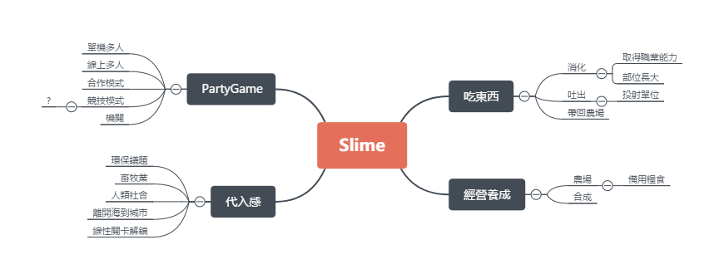

遊戲類型
2D 橫向卷軸 PartyGame

遊戲機制
合作關卡制 & 對抗關卡制

遊戲大綱
史萊姆侵略人類的劇情來引出輕度的背景代入感，關卡內的玩法吃東西特性和合作通關，關卡外的玩法則是利用關卡內取得的物品來做經營養成。

銷售相關
Steam首發(6 ~ 9月) 8.99 ~ 13.99 美金 Android - 未定 IOS - 未定

劇情
劇情確定，環保議題，睿庭思考中zzz…

操作方式
A←：左 D→：右 W↑Space：跳(待討論) S↓：蹲(待討論) E：吐出(待討論)

主要玩法：吃
目前有的元素有： 碰到直接吞Or要有吞的操作 拋物線吐出來跟朋友或機關互動 消化後取得物品 消化後史萊姆獲得成長 消化後史萊姆獲得(職業?)特性並且更換外觀 詠翔打水晶之心中…(還有爐石戰記)

專案狀態：
Protype測試中 等待建立正式專案…

參考資料
海洋汙染 | 核汙染 | 畜牧業
垃圾汙染 - 海邊或河流沖入海中的廢棄物導致生物的誤食、困住等 液體汙染 - 漏油、違法排放有毒液體、重金屬汙染等進入大海中，導致生物死亡、突變、賀爾蒙錯亂等 氣體污染 - 輻射塵等可溶於水等氣體，透過大氣進入海洋而造成類似於液體污染的問題 工程污染 - 探測、開採及海底工程時，因處置不當、設備不周、意外致使油、天然氣、泥漿外洩等 | 輻射汙染 - 受影響的生物會提升癌症和遺傳變異的機率 核子戰爭 - 大規模碳化、飢荒、極寒、高達一半的全球臭氧損失等 | 能量來源、備用器官來源、食物來源、進化實驗、娛樂來源、洩慾來源、表本收集、奴隸來源、戰爭用途、寵物

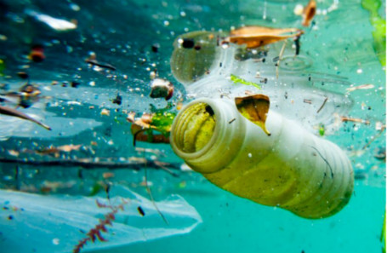 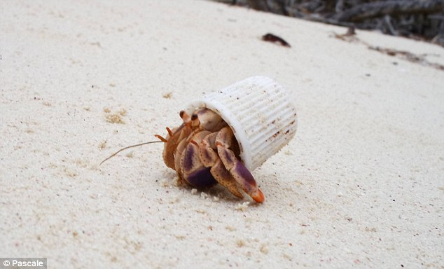 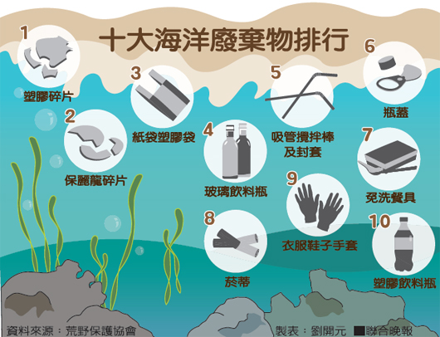 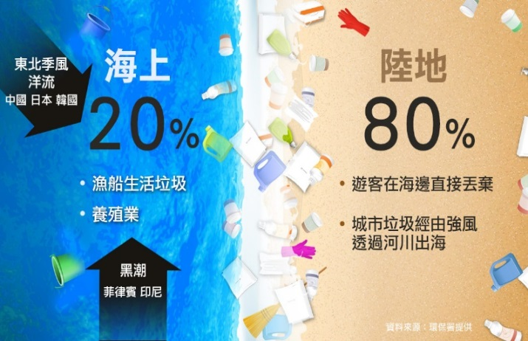 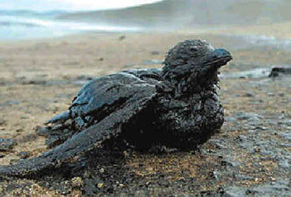 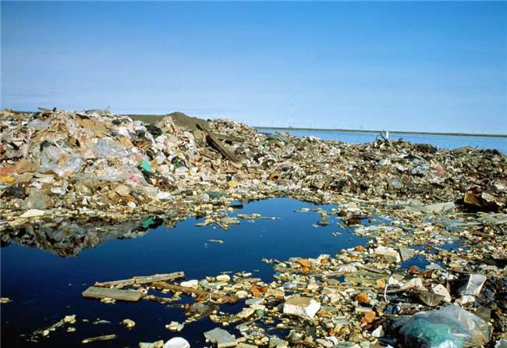 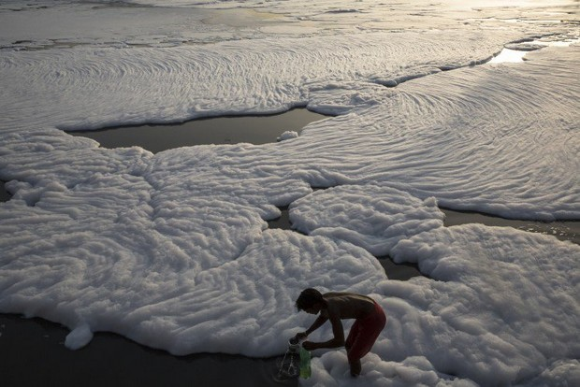 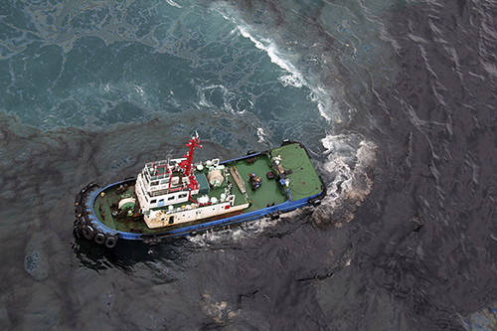 | 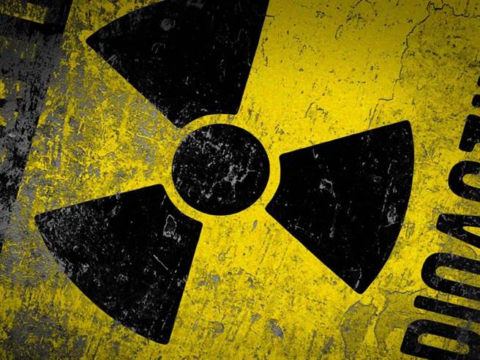 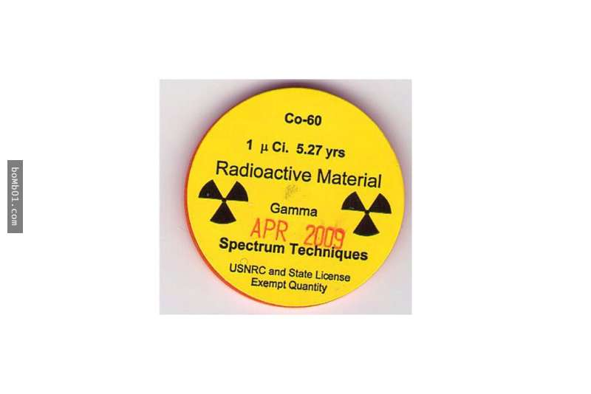 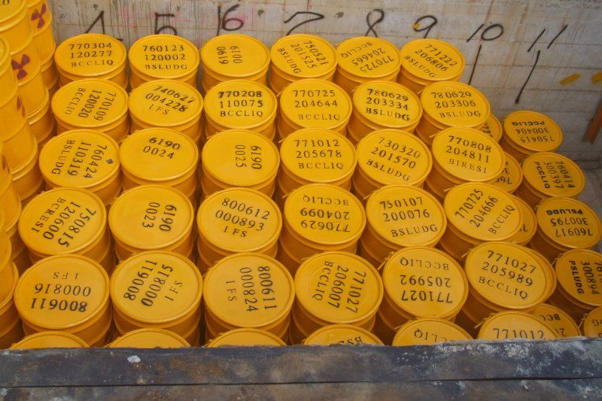 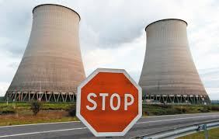 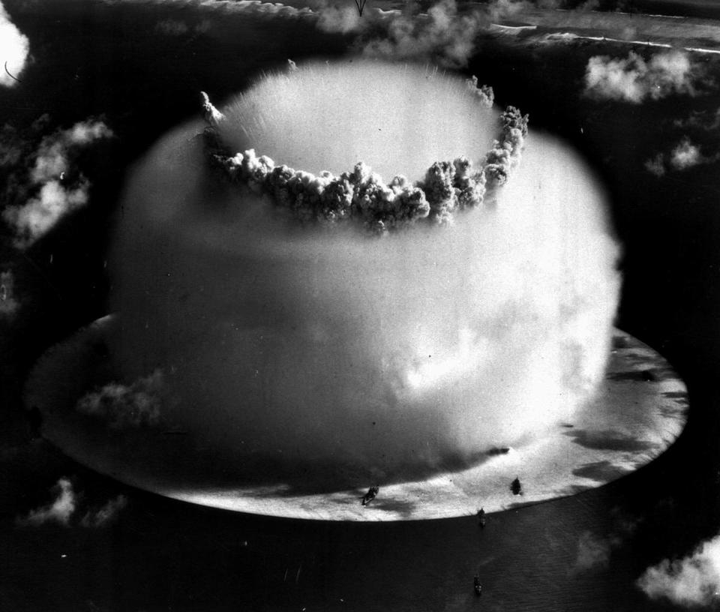 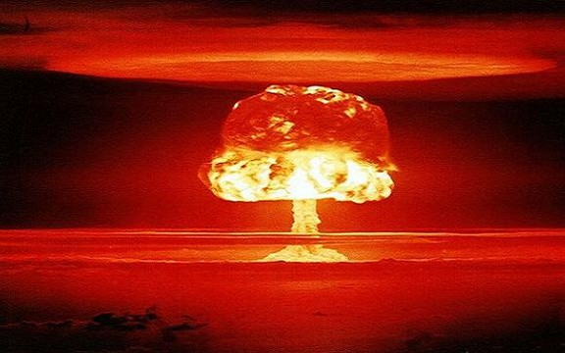 汙染太噁心不想放，只放一些核能代表性的 自己Google吧= =… | 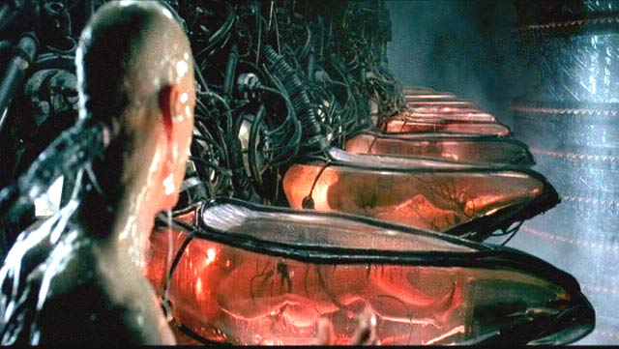 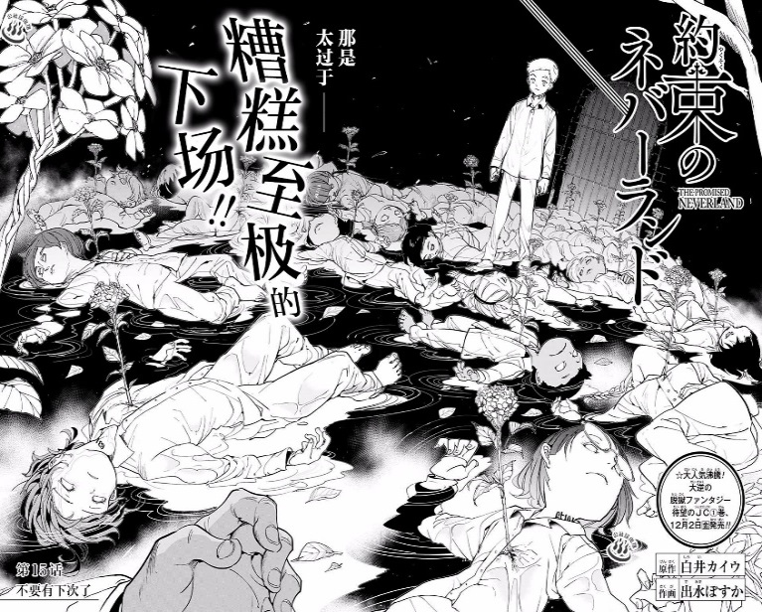 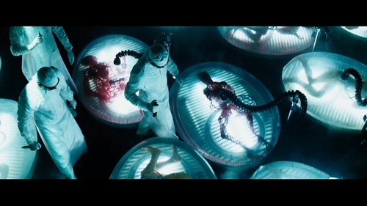 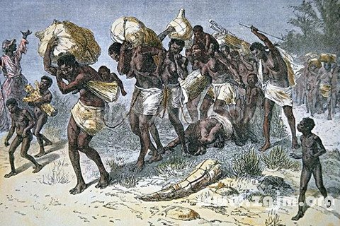 差不多噁心放些比較好接受的

人類開圖動作V0509
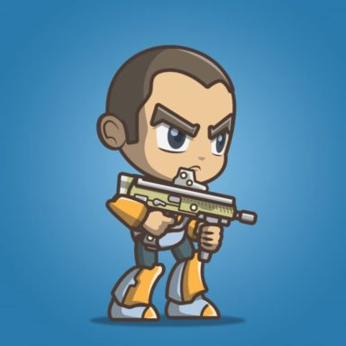
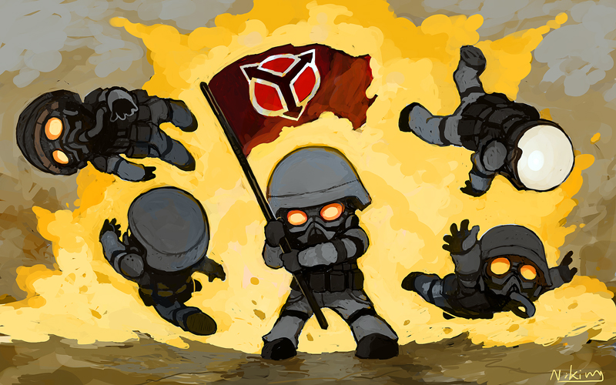
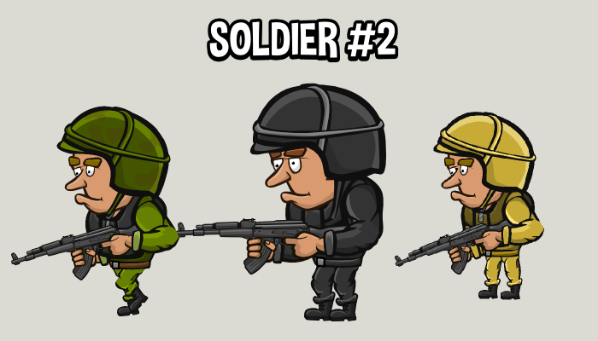
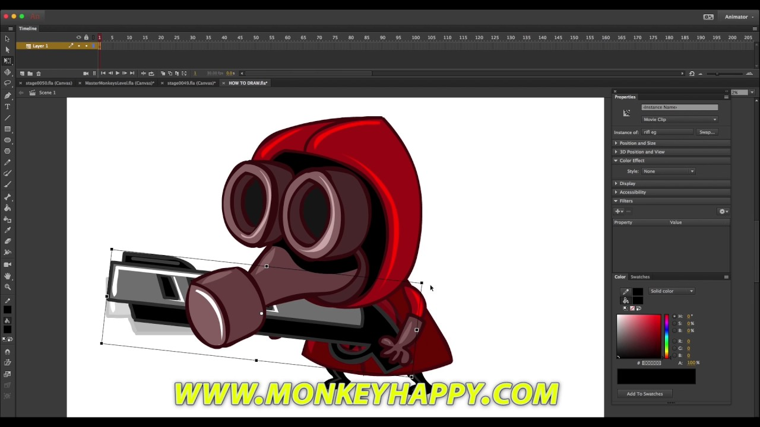
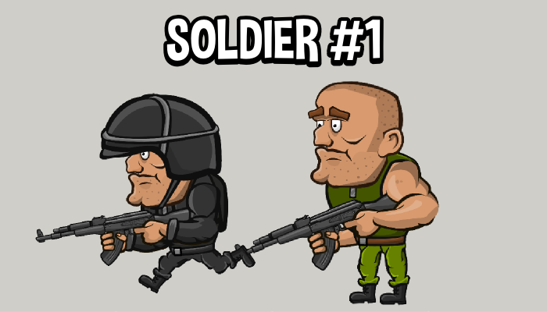
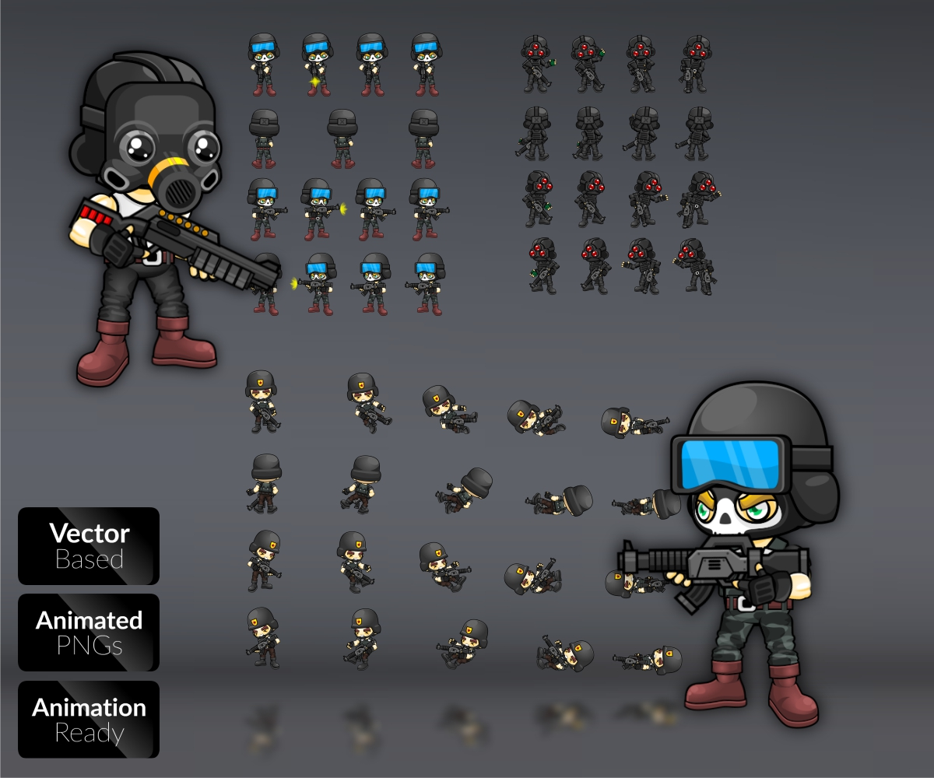
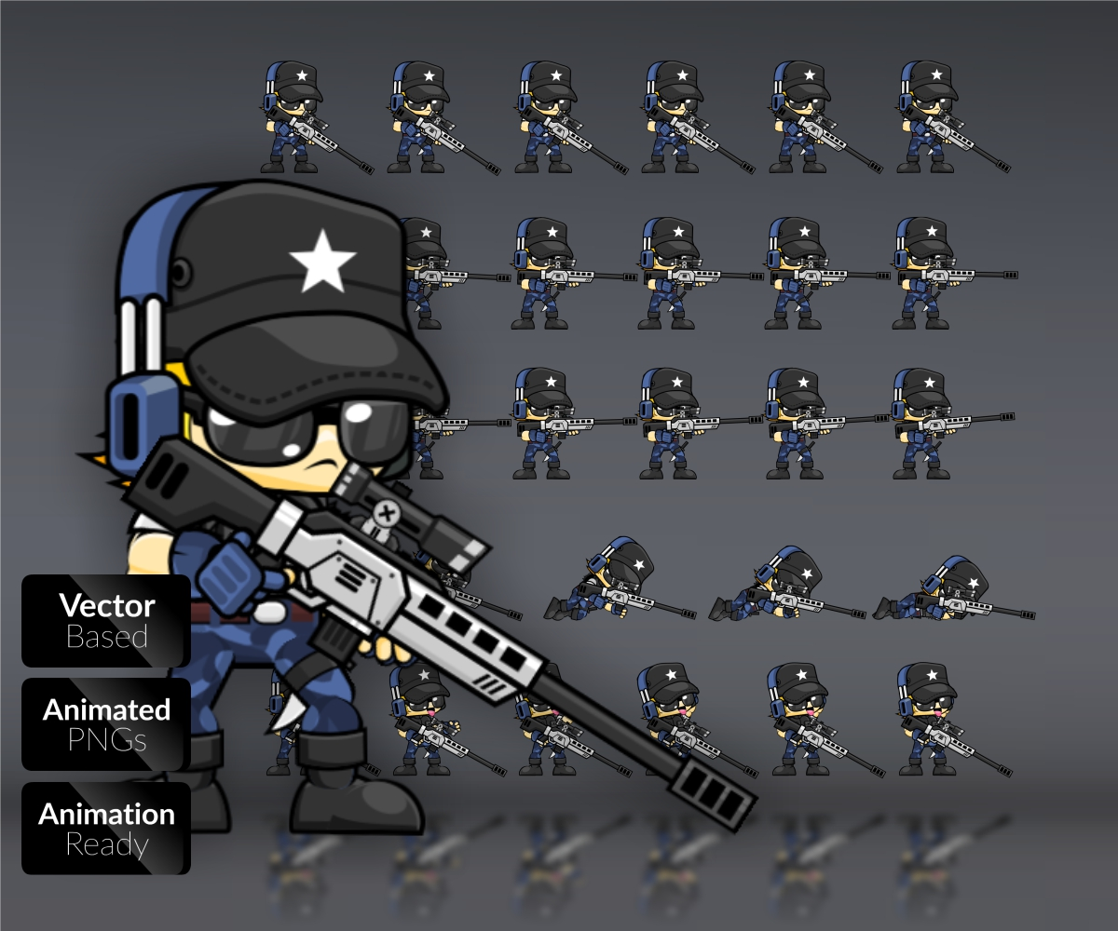
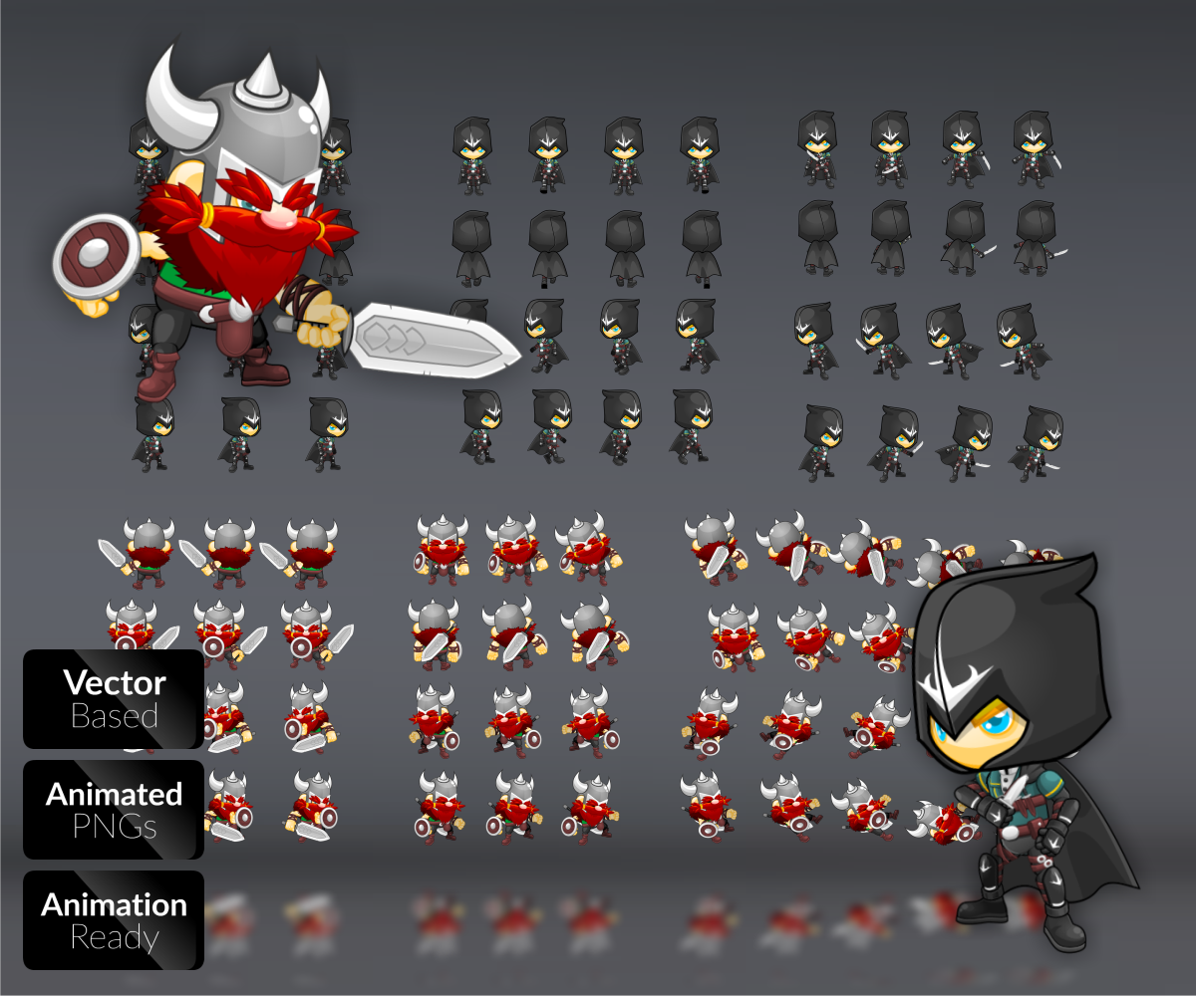
Design | 大而浮誇的姿態
 | 玩家可感受到嘲諷且愚昧

人類 | 用途 |  |  | 外型 |  |  | 動作
 | 名稱 | 關卡 | 能力 | 敘述 | 示意 | 拆分 | 待機動作 |  | 發現史萊姆 |  | 交戰 |  | 被吃掉 |  | 擊敗史萊姆
 |  |  |  |  |  |  | 敘述 | 示意 | 敘述 | 示意 | 敘述 | 示意 | 敘述 | 示意 | 敘述 | 示意
 | Normal | 各關卡 | 1. 移動 2. 無傷 | 1. 肚子非常突兀的大 |  | 身體 |  |  | 1. 大吃一驚，向史萊姆反方向大跳
 |  |  |  | 2. 肥宅貌 |  | 手 | 1. 打呼睡覺，肚子起伏大 |  |  |  | 1. 逃竄 |  | 1. 雙手快速揮動、興奮一生結束了 |  | 1. 難過、啜泣
 |  |  |  |  |  | 腳
 |  |  |  |  |  | 頭
 | Citizen | 各關卡 | 1. 移動 2. 傷害=1 | 1. 葫蘆竹身材 |  |  | 1. 站立雞雞聒聒一直聊天，肢體動作浮誇 |  | 1. 大吃一驚，向史萊姆反方向小跳 |  | 1. 不逃竄，拼命罵史萊姆 |  | 1. 嘴巴繼續罵 |  | 1. 勝利，驕傲，狂妄
 |  |  |  | 2. 屁股相當大 |  |  | 2. 偶而打旁邊小孩一巴掌，一直笑

 | Solider | 城市 | 1. 跳躍 2. 射擊 3. 傷害=2 | 1. 一種腿粗、噴射包皆可 | 風格跟姵君城市
 |  |  |  | 2. 一種拿槍
 |  |  |  | 3. 其他部分長一樣

 | WaterSolider | 自然 | 1. 跳躍 2. 傷害=2 | 1. 穿蛙鞋
 |  |  |  | 2. 拿小刀

